Sheet1
Uso/Tarea | Riesgo | Nivel de riesgo | Frecuencia | Método de reducción de riesgo | Equipo Necesario | IMAGEN | Uso/Tarea | Riesgo | Nivel de riesgo | Frecuencia | Método de reducción de riesgo | Equipo Necesario | IMAGEN | REFERENCIA | PRECIO
Funcionamiento normal de la celda | Funcionamiento anormal de la celda, que pueda desencadenar un riesgo a equipos o personas | D | Severidad Seria, Frecuencia Baja , Facil de Evitar | Ubicación de paros de emergencia en lugares de fácil acceso al operario, o supervisor de celda | Paro de emergencia, tarjeta de seguridad X11 CAT3. (Robot) |  | Funcionamiento normal de la cabina | Robot inicie movimientos en la Zona Exterior a la Celda | C | Severidad Seria, Frecuencia Baja , Facil de Evitar | Sensado y monitoreo de las posiciones finales del robot. | Sensor inductivo con distancia de conmutación extendida |  | BI4U-M12-AP6X-H1141 | COP $405733-----https://www.digipart.com/part/bi4u-m12-ap6x-h1141?gclid=CjwKCAiAgeeqBhBAEiwAoDDhn37gDBTgzLoqfJwXZQBke7iOUGblTRzV0-5Kwg9v-gWtXZz6S_cdvRoCtPwQAvD_BwE
 | Robot inicie movimientos en la Zona Exterior a la Celda | C | Severidad Seria, Frecuencia Baja , Facil de Evitar | Limitación de Zonas del Robot por configuración (NO PROGRAMACIÓN) propia del mismo | Utilizar la Configuración de Limitación de Areas y Zonas del Robot | 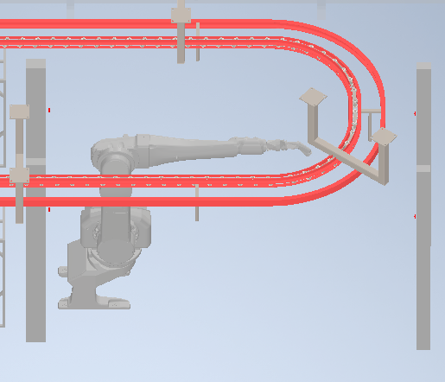 |  | Ingreso de personal en el area de transporte de productos | E | Severidad Seria, Frecuencia ALta , Dificil de Evitar | Asegurar que el Robot Frene en una invación de personal que accede por el Area de Salida de Productos | Sensor de Cortinas de Segurdiad para detectar intrucion conectadas al X11 , CAT3 |  | Sensor de cortina de barrera de luz infrarroja SCG-22-20 | COP813,740.93---https://es.aliexpress.com/i/1005004102459244.html
 |  | C | Severidad Seria, Frecuencia Baja , Facil de Evitar | Sensado y monitoreo de las posiciones finales del robot. | Sensor inductivo con distancia de conmutación extendida |  | Mantenimiento de la cabina | Golpe o atrapamiento de robot u otros equipos en movimiento cuando se realicen tareas de mantenimiento o limpieza. | C | Severidad Alta, Frecuencia Baja , Facil de Evitar | Sistema de corte de energía que permita suspender el servicio eléctrico a la celda con bloqueo en apagado para que no se active accidentalmente. | Interruptor principal de energía eléctrica con bloqueo para estado inactivo. |  | SACE Tmax XT | COP900000---https:https://library.e.abb.com/public/b8e2255157ae420ca654314eac3b61e0/Tmax%20XT%20Interruptores%20automaticos_Catalogo.pdf
 | Ingreso de personal en la Celda Robótica | E | Severidad Seria, Frecuencia ALta , Dificil de Evitar | Poner una Barrera Fisica entre el movimiento de la maquina y los operarios. Paredes laterales de la Celda, y espacio debajo de las Bandas de Salida | Cerramiento de Seguridad con Normatividad. | 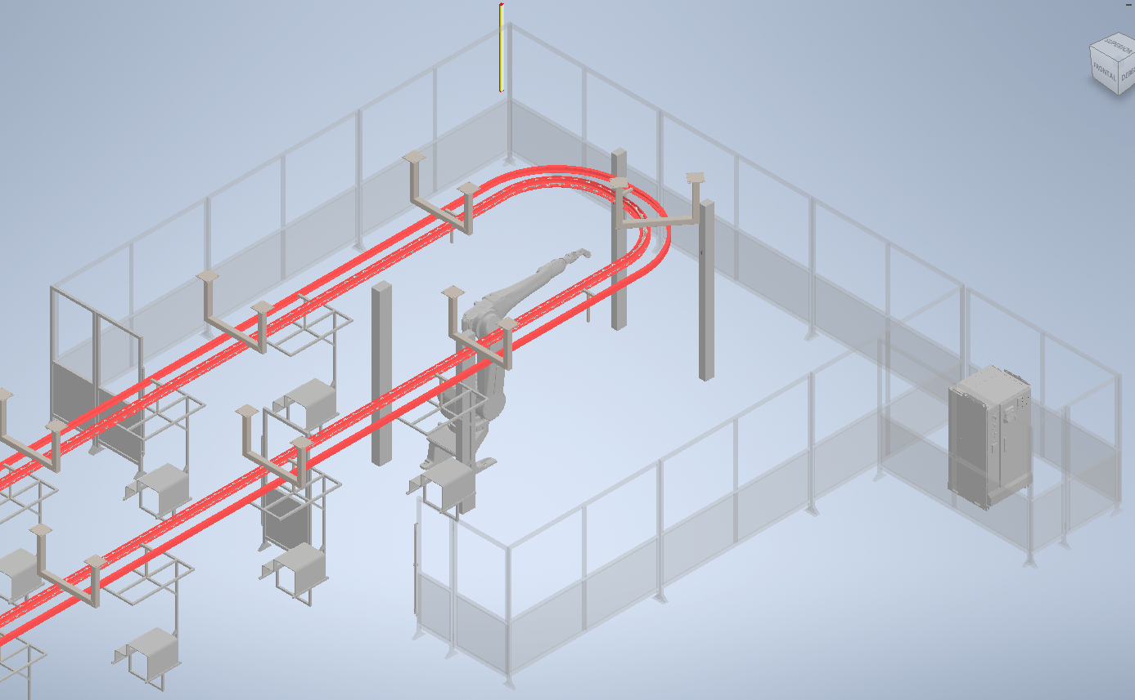 |  |  | D | Severidad Seria, Frecuencia Baja , Dificil de Evitar | Asegurar que cuando la celda esté en mantenimiento, los equipos neumaticos relacionado a la pintura encuentren apagados. | Switch Principal Neumatico de la cabina con disponibilidad para trabamiento por candado en posición de apagado. |  | VÁLVULA DE BOLA A VÍAS MACHO - TUBO CANDADO INCLUIDO NPTF 90726 | COP350000---https:https://library.e.abb.com/public/b8e2255157ae420ca654314eac3b61e0/Tmax%20XT%20Interruptores%20automaticos_Catalogo.pdf
 |  |  |  | Asegurar que el Robot Frene en una invación de personal que accede por las Puertas | Sensor de Guardas conectadas al X11 , CAT3
 |  |  |  | Asegurar que el Robot Frene en una invación de personal que accede por el Area de Salida de Productos | Sensor de Cortinas de Segurdiad para detectar intrucion conectadas al X11 , CAT3
Mantenimiento de la celda | Golpe o atrapamiento de robot u otros equipos en movimiento cuando se realicen tareas de mantenimiento o limpieza. | D | Severidad Seria, Frecuencia Baja , Dificil de Evitar | Asegurar que cuando una persona ingrese por la puerta, los equipos se detengan y no puedan volver a iniciar hasta su salida y reseteo. | Cerradura con candado para no permitir cerrar la puerta.
 |  | D | Severidad Seria, Frecuencia Baja , Dificil de Evitar | Asegurar que cuando la celda esté en mantenimiento, los equipos electricos encuentren apagados. | Switch Principal de energia electrica de la celda con disponibilidad para trabamiento por candado en posición de apagado.
 |  | D | Severidad Seria, Frecuencia Baja , Dificil de Evitar | Asegurar una Apertura Facil de la Celda | Palanca interna de apertura de puertas sin restrucciones
 |  | C | Severidad Alta, Frecuencia Baja , Facil de Evitar | Sistema de corte de energía que permita suspender el servicio eléctrico a la celda con bloqueo en apagado para que no se active accidentalmente. | Interruptor principal de energía eléctrica con bloqueo para estado inactivo. | 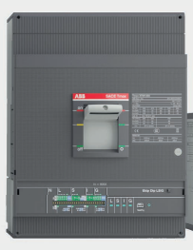
 |  | D | Severidad Seria, Frecuencia Baja , Dificil de Evitar | Asegurar que cuando la celda esté en mantenimiento, los equipos neumaticos encuentren apagados. | Switch Principal Neumatico de la celda con disponibilidad para trabamiento por candado en posición de apagado. Switch Principal Neumatico de la celda con disponibilidad para trabamiento por candado en posición de apagado.

